报价单
太仓园区人才周转公寓家具采购（5-6层） 报价清单及要求
序号 | 产品名称 | 产品图片 | 规格(W*D*H) | 数量 | 单位 | 单价 | 金额 | 材质说明
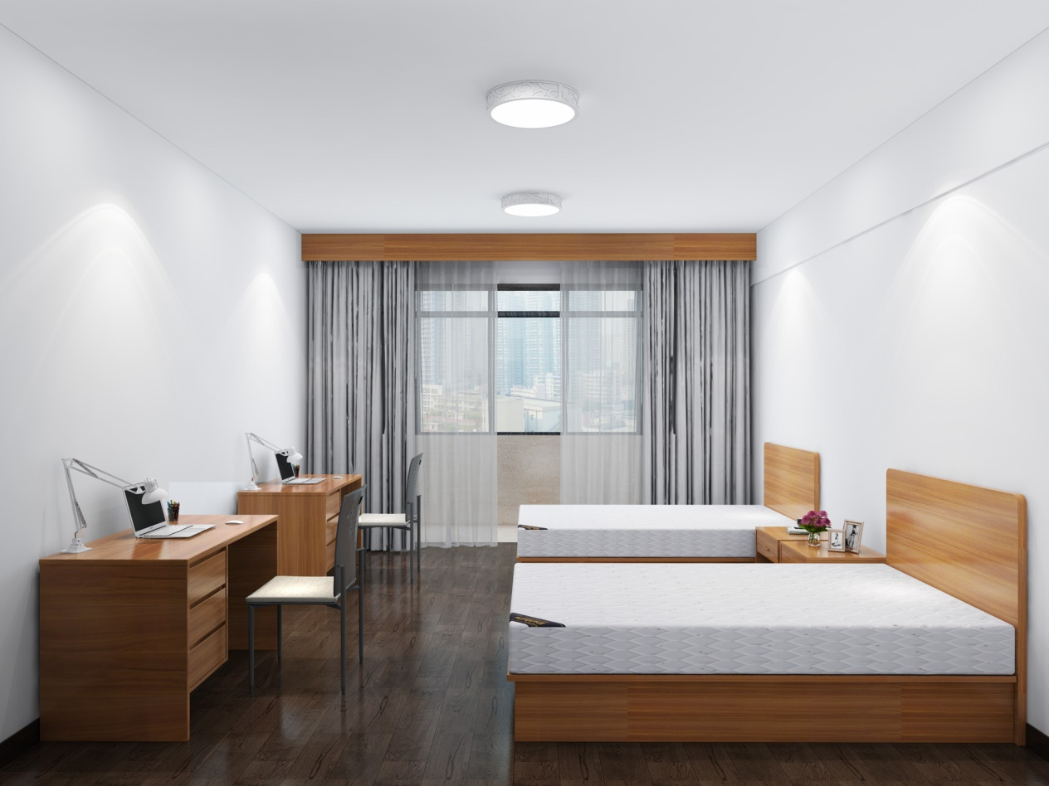 参考效果图： （饰面颜色同嘉定二期办公家具）
1 | 储物柜 | 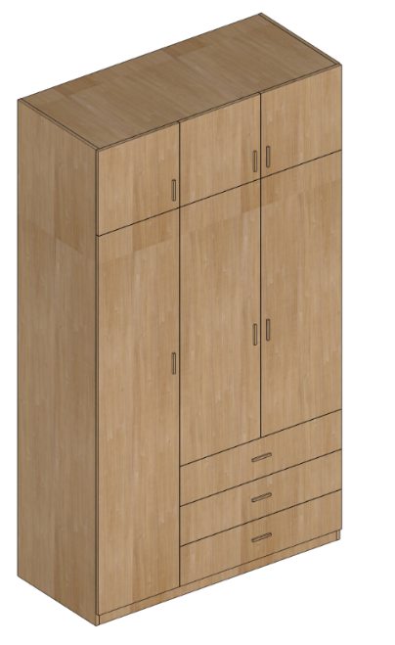 | 1350*600*2400 | 114 | 个 |  |  | 1、基材：采用E0级环保密度板基材，甲醛释放量≤0.5mg/L,采用PVC的2MM封边，封边平整、无裂纹、压痕，采用进口油墨、耐晒、耐黄变不褪色。 2、MFC饰面：采用进口贴面，采用德国特西诺采品牌，原纸净含量为130g,不透底、防污、耐磨，哑光饰面工艺比同行饰面更高端大气。木纹颜色采用德国夏特纸。 3､五金配件：抽屉采用三节轨，带轨道自锁功能，避免产品在未锁的情况下，导致抽屉自动打开造成不便；阻尼铰链：耐久性8万次开合无损；耐腐蚀试验18h无锈点。锁具：优质锁具，互开率≤1.379%，使用寿命不少于10000次。 3、工艺：斜切拉手，边缘圆滑，完美贴合手指着力点，轻松拉合，无需费力，开启更简便，将突兀的拉手隐藏后，更简洁大方。 4、层底为25MM，余16MM，上400MM为单开门+对开门，内为空格，下左为单开门，内带三块层板，右为对开门（内带挂衣杆）+三抽，下配调节脚。 5､25MM加厚底板，内隐设计，整体承重不低于150KG，底板采用底板跟侧板平齐的全封闭式设计，避免有蟑螂或老鼠窜入柜体内。 6、本项需投标人现场复核尺寸，最终不因尺寸问题进行调整。
2 | 床 | 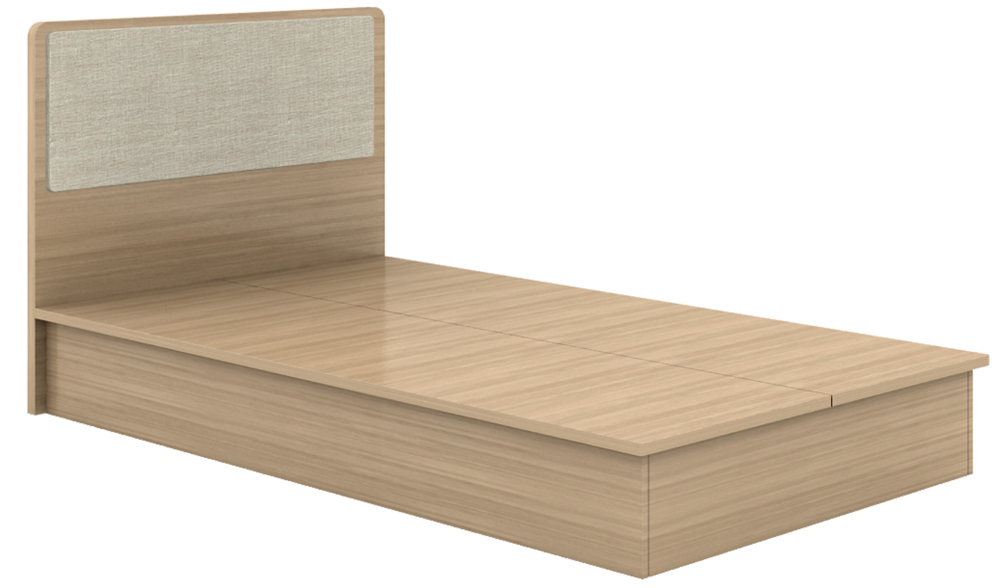 | 1200*2000*1050 | 115 | 张 |  |  | 1、基材：采用E0级环保密度板基材，甲醛释放量≤0.5mg/L,采用PVC的2MM封边，封边平整、无裂纹、压痕，封边采用欧德雅品牌，采用进口油墨、耐晒、耐黄变不褪色。 2、MFC饰面：采用进口贴面，采用德国特西诺采品牌，原纸净含量为130g,不透底、防污、耐磨，哑光饰面工艺比同行饰面更高端大气。木纹颜色采用德国夏特纸。 3、床板应为格栅板或整板考虑透气孔，确保透气。 4、含独立袋装弹簧床垫。 5、应确保床整体牢固、耐用。
3 | 床头柜（上单抽下空格） | 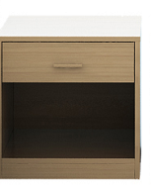 | 500*400*500 | 114 | 个 |  |  | 1、基材：采用E0级环保密度板基材，甲醛释放量≤0.5mg/L,采用PVC的2MM封边，封边平整、无裂纹、压痕，封边采用欧德雅品牌，采用进口油墨、耐晒、耐黄变不褪色。 2、MFC饰面：采用进口贴面，采用德国特西诺采品牌，原纸净含量为130g,不透底、防污、耐磨，哑光饰面工艺比同行饰面更高端大气。木纹颜色采用德国夏特纸。 3､五金配件：抽屉采用三节轨，带轨道自锁功能，避免产品在未锁的情况下，导致抽屉自动打开造成不便；铰链：耐久性8万次开合无损；耐腐蚀试验18h无锈点。锁具：优质锁具，互开率≤1.379%，使用寿命不少于10000次。 4、工艺：斜切拉手，边缘圆滑，完美贴合手指着力点，轻松拉合，无需费力，开启更简便，将突兀的拉手隐藏后，更简洁大方。
11 | 坐椅 | 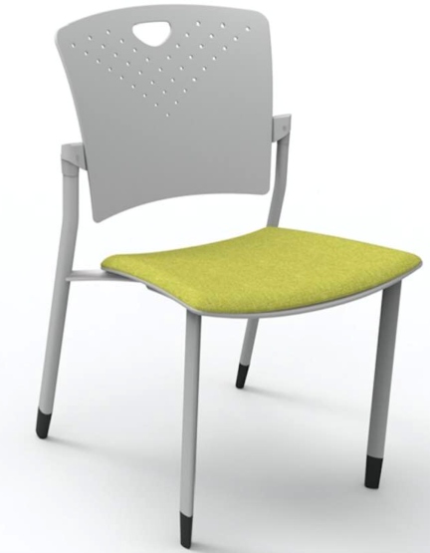 | 常规 | 116 | 个 |  |  | 1、椅座面料：优质网布/麻绒面料，芳香胺有害物质含量＜5mg/kg，颜色干擦牢度≥4级，耐酸碱汗渍变色≥3级、沾色≥3级。 2、海绵：优质高密度回弹海绵，座面密度≥25kg/m³，泡沫回弹性≥35%。 3、扶手：无扶手。 4、支撑脚：优质钢架。 5、靠背塑制，椅座塑制，颜色均可选。
12 | 板式桌 | 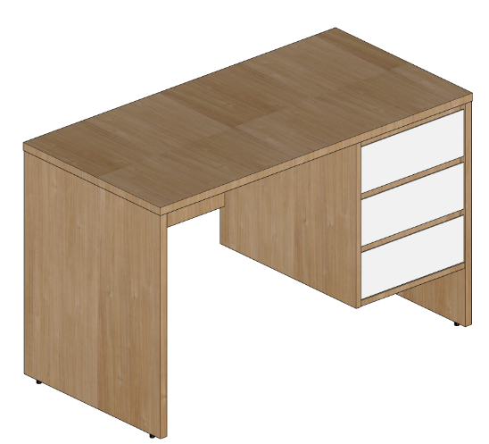 | 1200*600*750 | 115 | 张 |  |  | 1、 基材：采用E0级环保密度板基材，甲醛释放量≤0.5mg/L,采用PVC的2MM封边，封边平整、无裂纹、压痕，采用进口油墨、耐晒、耐黄变不褪色。 2、 MFC饰面：采用进口贴面，采用德国特西诺采品牌，原纸净含量为130g,不透底、防污、耐磨，哑光饰面工艺比同行饰面更高端大气。木纹颜色采用德国夏特纸。 3､五金配件：抽屉采用三节轨，带轨道自锁功能，避免产品在未锁的情况下，导致抽屉自动打开造成不便；铰链：耐久性8万次开合无损；耐腐蚀试验18h无锈点。锁具：优质锁具，互开率≤1.379%，使用寿命不少于10000次。 3、工艺：斜切拉手，边缘圆滑，完美贴合手指着力点，轻松拉合，无需费力，开启更简便，将突兀的拉手隐藏后，更简洁大方。
13 | 窗帘 |  | 宽3400*高3000 | 28 | 套 |  |  | 1、含白色罗马杆（非图片中的窗帘盒），要求结实、牢固、不变形 2、窗帘颜色为灰色（见图），遮光度≥85%，黑丝夹层，材质棉麻或涤纶。图中的纱帘不安装、不在此次报价范围内。 3、窗帘宽度褶皱系数按1.5计算。本项需投标人现场复核尺寸，最终不因尺寸问题进行调整价格。
 |  |  | 宽3900*高3000 | 28 | 套
 |  |  |  |  |  | 合计 | 0.00
主材推荐品牌： 1、基层板材：吉林森工露水河、大亚、兔宝宝。（需提供检测报告，甲醛释放量≤0.5mg/L） 2、抽屉滑轨、门铰链、拉手等五金配件：海蒂诗Hettich、星徽SH-ABC、东泰DTC。 3、床垫：爱舒、喜临门、席梦思。

